Отдача
 | MENU-Store | Готовое меню для бизнеса

 |  |  |  |  |  |  |  | Больше готовых меню в нашей группе:
 | Курица Терияки |  |  |  |  |  |  | https://www.menu-store.ru

 | Ингредиенты | Нетто | Отход | Брутто | Цена за 1 кг | Нетто | Брутто | Себестоимость
1 | Куриное бедро маринованное | 50.0 | 4% | 52.0 | 370.0 ₽ | 19 ₽ | 19 ₽ | Стоимость порции | 43.9 ₽
2 | Капустный микс | 30.0 | 3% | 31.0 | 122.4 ₽ | 4 ₽ | 4 ₽ | Потери | -2 ₽
3 | Помидоры (кубик) | 30.0 | 3% | 31.0 | 220.0 ₽ | 7 ₽ | 7 ₽ | Итог: | 46 ₽
4 | Китайское соте | 50.0 | 4% | 52.0 | 95.7 ₽ | 5 ₽ | 5 ₽
5 | Кинза | 2.0 | 33% | 3.0 | 405.0 ₽ | 1 ₽ | 1 ₽ | Деньги:
6 | Кунжут | 2.0 | 5% | 2.1 | 300.0 ₽ | 1 ₽ | 1 ₽ | Фуд-кост | 23%
7 | Соус терияки | 40.0 | 5% | 42.0 | 72.6 ₽ | 3 ₽ | 3 ₽ | Прибыль | 154 ₽
8 | Лаваш (1 шт) | 80.0 | 0% | 80.0 | 75.0 ₽ | 6 ₽ | 6 ₽ | Продажная стоимость | 200 ₽
9 | Масло растительное | 8.0 | 20% | 10.0 | 143.0 ₽ | 1 ₽ | 1 ₽
 |  |  |  |  |  |  |  | Выход готовой порции
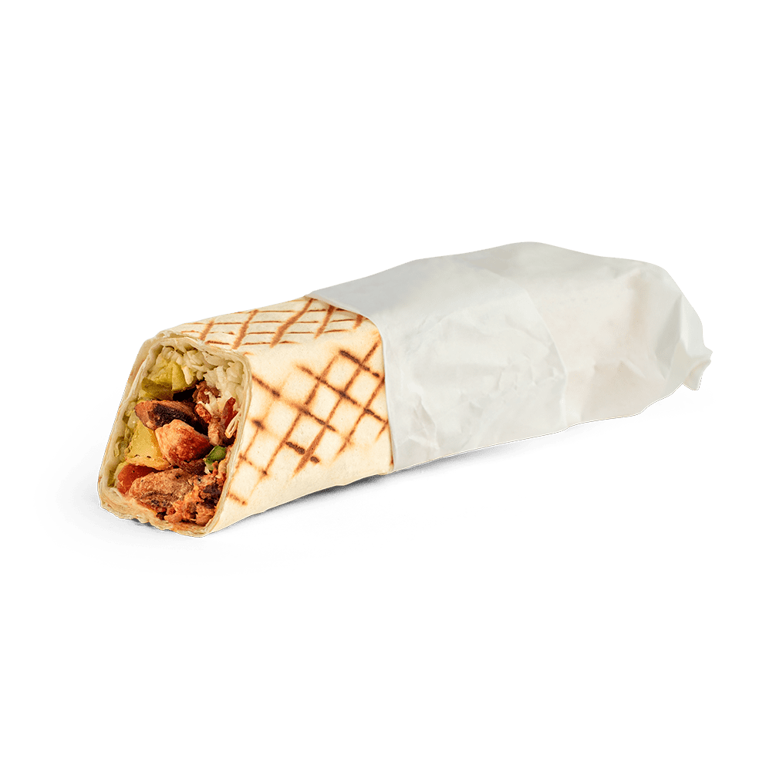
 | Выход: | 284.0 |  |  |  | 44 ₽ | 46 ₽ | Выход порции (гр) | 284

 | Технология приготовления: |  |  |  |  |  | Фото:

 | Вид нарезки ингридиентов: Курица - рваная на волокна

 | Тепловая обработка: курицу прогреваем на жарочной поверхности вместе с китайским соте, сформованную шаурму прогреваем в пресс-гриле

 | Отдача: 2. Выложить овощи: Капустный микс, помидоры 2. Выложить прогретую на гриле начинку 3. На начинку из диспенсера нанести соус Терияки, посыпать кинзой и кунжутом 4. Свернуть шаурму (сначала завернуть ближний от себя край; подтянуть, чтобы шаурма была плотной; завернуть боковые стороны, закрутить от себя 5. Прогреть в прижимном гриле 1 мин с 4 сторон (30 + 30 сек) 6. Завернуть в восчёную бумагу, зафиксировать наклейкой 7. Отдать гостю с 2 салфетками

